1.システムの概要・目的
要件定義書 |  |  |  | 改修対象 |  |  | 大項目 | 作成日付
 |  |  |  | 取引WEB |  |  | セキュリティ改善 | 2019-07-08

 |  |  |  | サブ改修対応 |  |  | 中項目 | 作成者
 |  |  |  | - |  |  | 1.システムの概要・目的 | システム企画部

１.システムの概要・目的

 | 1.1.概要
 |  | ・送金先アドレスの登録機能を実現する
 |  | ※ 送金先アドレス登録時に二段階認証の確認の仕様とする。
 |  | ・仮想通貨送金前の二段階認証に関して「メール」を不可とし、「SMS」、「Google Authenticator」のみの認証に変更する。

 | 1.2.目的

 |  | 本改善の実施により、セキュリティの強化、および顧客利便性の向上を図る。

2.対応内容

 | 2.1.対応サマリー

 |  | No. | 要件概要 |  | 対応区分 | 詳細
 |  | 1 | 送金（送付）の2段階認証通知方式変更 |  | 新規 | ・二段階認証のメール設定となっていた顧客が送金（送付）を行う際、二段階認証の通知方式変更を促す
 |  | 2 |  |  |  | ・上記設定を行う為、画面新設
 |  | 3 | Google Authenticatorのバックアップコード廃止 |  | 変更 | ・GoogleAuthenticatorのバックアップコード廃止する
 |  | 4 | 送金（送付）画面のUX強化 |  | 変更 | ・送金（送付）画面がわかりずらいため、UX強化の一環で見直し ・事前に登録した送金先アドレスにしか送金できないようにする。 ・送金時に2段階認証するように変更する ・事前に登録した送金先アドレスは、後日、送金禁止アドレスが登録されていることが発覚した場合、送金できないように設定できる（設定した場合、設定日時と設定理由を登録できるようにすること）

 |  | 5 | 送金先アドレス登録 |  | 新規 | ・仮想通貨送金内容に送金先アドレスの登録機能を追加（最大10個登録可）
 |  |  |  |  |  | ・追加した送金先アドレスは、変更/削除することができる。変更する場合は、2段階認証必須
 |  |  |  |  |  | ・登録されている送金先アドレスは、EUCで抽出できるようにする

 | ■参考 現行画面
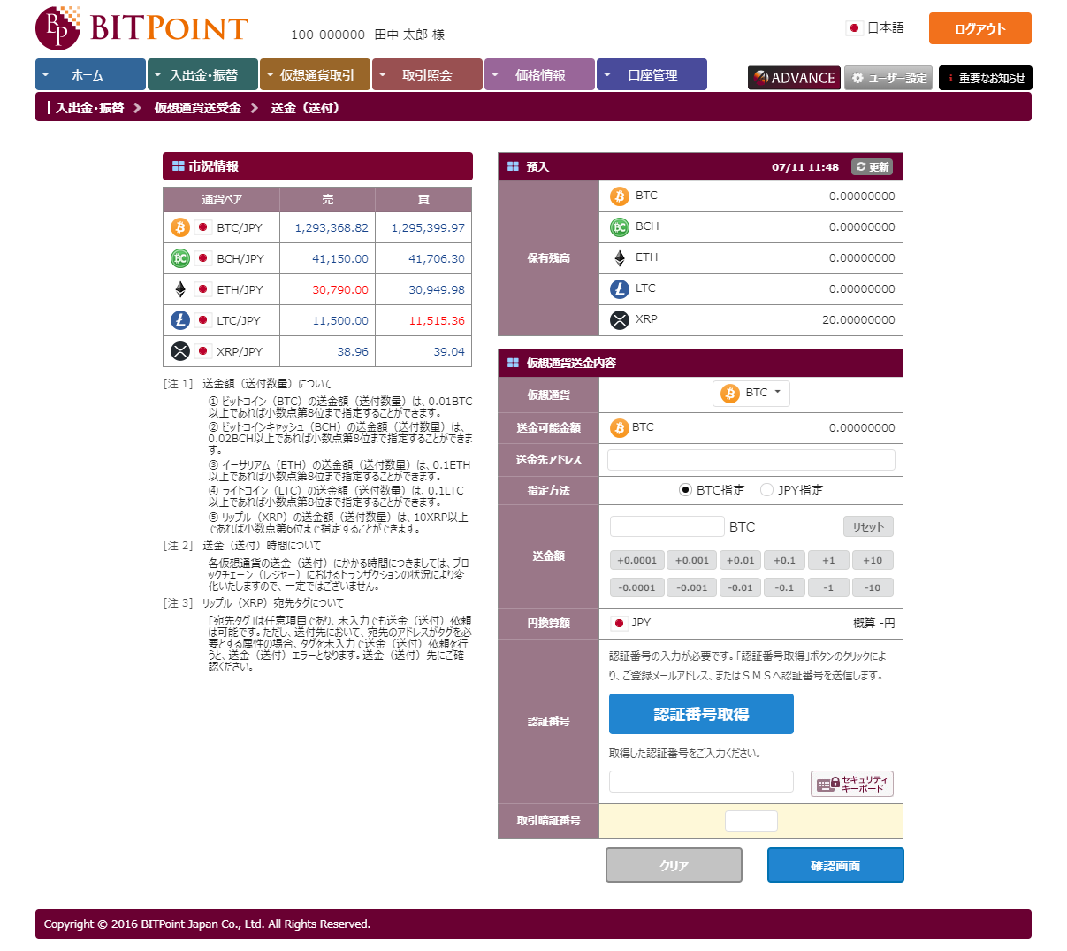

送金依頼内容画面イメージは、
フロー図に記載

4. 要件フロー（送金（送付）画面までのフロー）
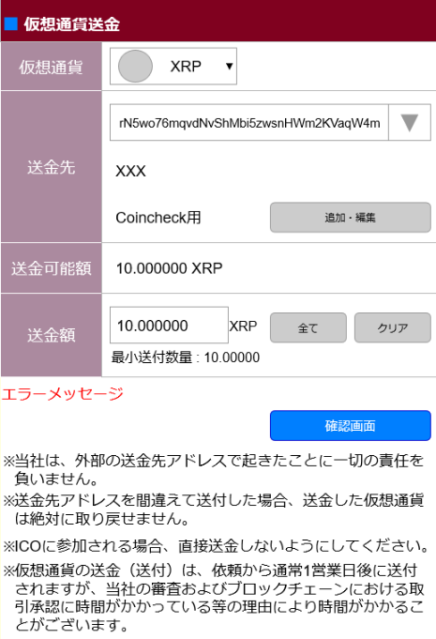
4. 要件フロー（送金（送付）画面までのフロー）

 | ■概要
 | 二段階認証で「メール」を設定している顧客が「送金（送付）」を選択した場合、「二段階認証の通知方法の変更設定」画面に遷移する。
 | SMS認証かGoogle Authenticator設定に変更しないと、「送金（送付）」画面にはたどり着けない。

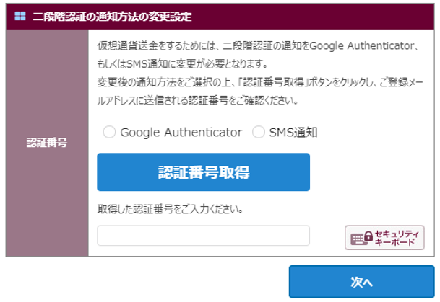
二段階認証通知方式の変更
 | 二段階認証の設定
 | メール の場合 | ■2段階認証の通知方法の変更設定 | ■Google Authenticatorを選択
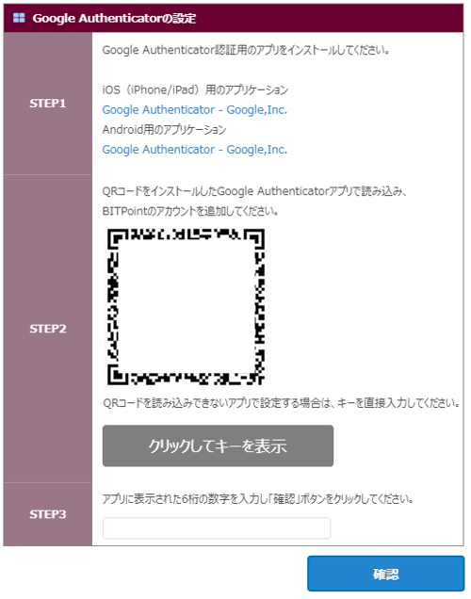

このタイミングで
バックアップコードを消す対応を入れて！
画面遷移で！ユーザ設定画面のと文言を合わせるか検討要

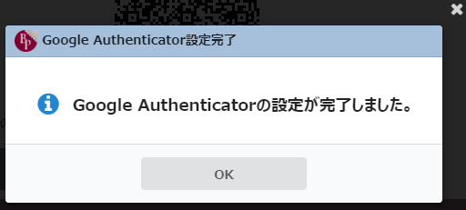

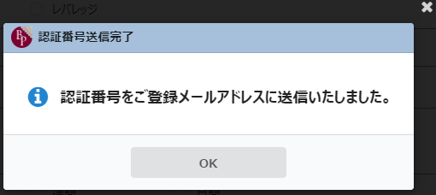

 |  |  | ■SMS通知を選択
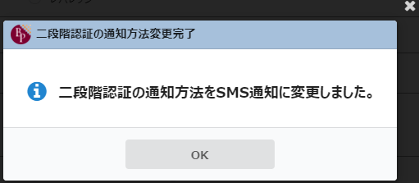

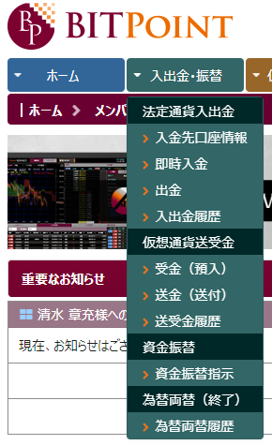
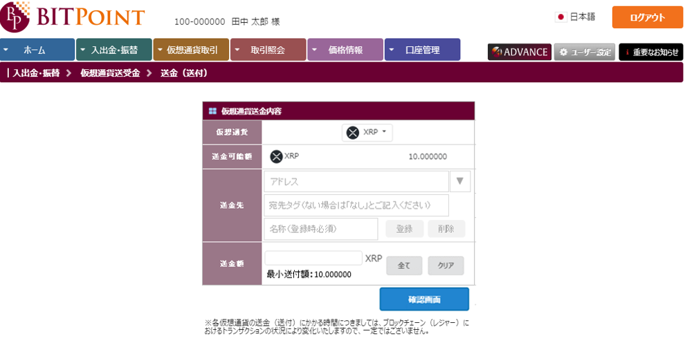
 | SMS or Google Authenticator の場合

4. 画面フロー（仮想通貨送金画面）
4. 画面フロー（仮想通貨送金）

■画面遷移
 | １）仮想通貨送金画面 |  | 3）送金先アドレス一覧（ポップアップ） | 5）送金先アドレス削除ダイアログ（ポップアップ）
「削除」をクリック
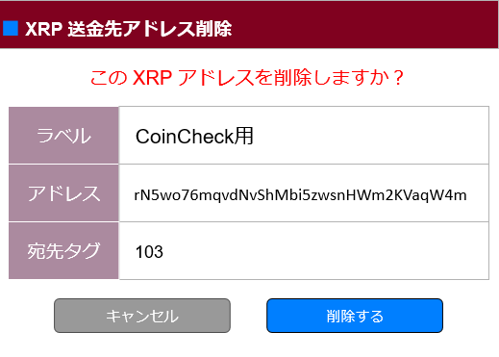

「追加・編集」
をクリック
「キャンセル」をクリック

「追加・編集」
をクリック
「編集」
押下
「キャンセル」を
押下
「新規追加」
押下

「削除する」を押下
 |  |  | 4）送金先アドレス追加/変更（ポップアップ）
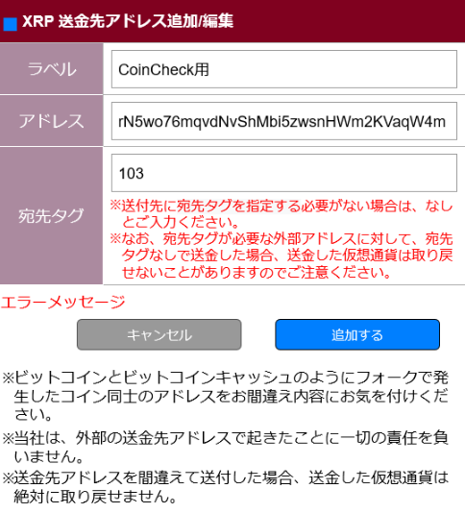
XRPアドレスを削除しました。
XRPアドレス削除完了
「確認画面」を押下

 | 2）仮想通貨送金内容確認（ポップアップ）
 | ■SMSの人 | ■GAの人
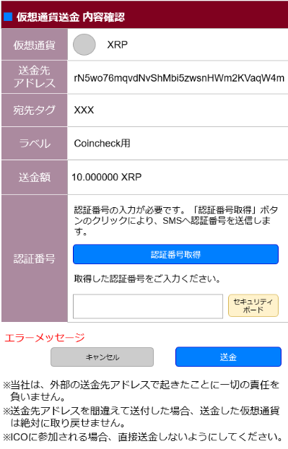
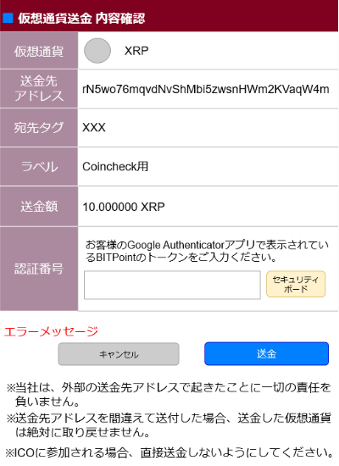

「追加する」を押下

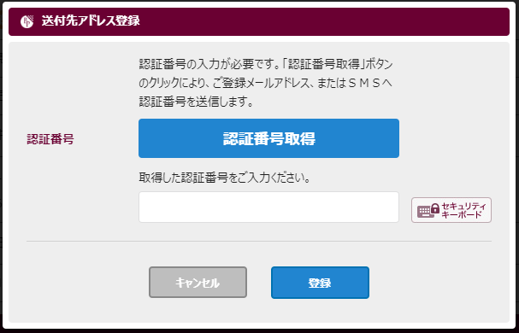

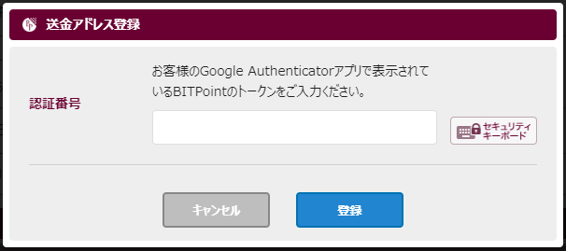
「送信」を
押下

「登録」を
押下
現行と同じ

XRPアドレスを追加/編集しました
XRPアドレス追加/編集完了

ポップアップクローズ & 登録したアドレスが選択状態
登録メールアドレスに登録完了メールへ送信する（追加できるのか？）

5. 画面要件（二段階認証の通知方式変更）
5. 画面要件（二段階認証の通知方式変更、GoogleAuthenticator選択）

■二段階認証の通知方式変更
 | １）画面イメージ
二段階認証通知方式の変更

登録

 | 2）項目リスト
 | № | 項目名 | タイプ | 項目説明 | 必須 | デフォルト値 | 備考
 | 1 | 画面ヘッダー | ラベル | 画面タイトル表示項目 |  | 二段階認証通知方式の変更
 | 2 | 見出し１ | ラベル | 項目見出し |  | 認証番号
 | 3 | 説明文1 | ラベル | 説明文を表示 |  | 仮想通貨送金をするために、2段階認証の通知をGoogle Authenticator、もしくはSMS通知に変更が必要となります。

 |  |  |  |  |  | 変更後の通知方式をご選択のうえ、「暗証番号取得」ボタンをクリックし、ご登録メールアドレスに送信される認証番号をご確認ください。

 | 4 | 通知方式ラジオボタン１ | ラジオ | Google Authenticator通知方式 | 〇 | GoogleAuthenticator | ・デフォルト設定
 | 5 | 通知方式ラジオボタン２ | ラジオ | SMS通知方式 | 〇 | SMS通知
 | 6 | 認証番号取得ボタン | ボタン | 認証番号をご登録メールアドレスへ送信するボタン |  |  | ・押下時、ご登録メールアドレスへ認証番号を送付する
 | 7 | 説明文2 | ラベル | 認証番号の入力を促す文章を表示 |  | 取得した認証番号をご入力ください。
 | 8 | 認証番号 | インプット | 認証番号入力欄 | 〇
 | 8 | セキュリティボードボタン | ボタン | セキュリティキーボードを展開するボタン
 | 9 | エラーメッセージ | ラベル | エラーメッセージを表示する |  |  | ・赤文字表示
 | 10 | 登録ボタン | ボタン | 送金（送付）の二段階認証通知方式登録ボタン |  | 登録 | ・押下時、SMS通知を選択している場合、
 |  |  |  |  |  |  | 送金（送付）の2段階認証通知方式を登録する
 |  |  |  |  |  |  | ※登録完了時は、登録完了のダイアログを表示する
 |  |  |  |  |  |  | ・押下時、GoogleAuthenticatorを設定してた場合は、
 |  |  |  |  |  |  | Google Authenticatorを選択画面を表示する。

■GoogleAuthenticator選択
 | １）画面イメージ

 | 2）項目リスト
 | № | 項目名 | タイプ | 項目説明 | 必須 | デフォルト値 | 備考
 | 1 | 画面ヘッダー | ラベル | 画面名表示項目 |  | GoogleAuthenticator選択
 | 3 | 見出し１ | ラベル | 項目見出し |  | STEP1
 | 4 | STEP1内容 | ラベル | STEP1の内容を表示する |  | GoogleAuthenticator認証用のアプリをインストールしてください iOS(iPhone/iPad)用のアプリケーション <<iOS用のURLリンク>> Android用のアプリケーション <<Android用のURLリンク>> | ・GoogleAuthenticatorのアプリURLは、現行と同じ
 | 5 | 見出し２ | ラベル | 項目見出し |  | STEP2
 | 6 | STEP2の内容1 | ラベル | 送金先アドレス表示項目 |  | QRコードをインストールしたGoogleAuthenticatorアプリで読み込み、Bitpointのアカウントを追加してください。
 | 7 | QRコード | イメージ | GoogleAuthenticatorのアカウント設定用QRコードを表示
 | 8 | STEP2の内容2 | ラベル | GoogleAuthenticator設定の説明文を表示 |  | QRコードを読み込みできないアプリで設定する場合は、キーを直接入力してください。
 | 9 | キー表示ボタン | ボタン | Seedのキーを表示するボタン |  | クリックしてキーを表示 | ・押下時、キー項目にキーを表示する
 | 10 | キー | ラベル | キーを表示
 | 11 | 見出し４ | ボタン | 項目見出し |  | STEP3
 | 12 | STEP3の内容 | ラベル | STEP3の内容を表示する |  | アプリに表示された6桁の数字を入力し「確認」ボタンをクリックしてください。
 | 13 | 確認番号 | ラベル | 確認番号入力域
 | 14 | エラーメッセージ | ラベル | エラーメッセージを表示 |  |  | ・赤色表示
 | 15 | 確認ボタン | ボタン | 確認ボタン |  | 確認 | ・押下時、確認番号を照合し同じであったら、2段階認証の通知方式を変更
 |  |  |  |  |  |  | ※変更完了時に、変更完了ダイアログを表示する

5. 画面要件（仮想通貨送金画面）
5. 画面要件（仮想通貨送金）

プルダウンの表示は、ラベル、送信先アドレス、宛先タグ（XRPの時のみ）とする
■仮想通貨送金画面
 | １）画面イメージ |  |  |  | ※送金先アドレスコンボボックス展開イメージ
 |  |  |  |  | ■ 仮想通貨送金内容
 |  |  |  |  | 仮想通貨
 |  |  |  |  | 送金可能額
SBIVC
rM1wo76mqvdNvShMbi5zwsnHWm2KVaqW4m
Coincheck
rN5wo76mqvdNvShMbi5zwsnHWm2KVaqW4m
 |  |  |  |  | 送金先

・アドレス、宛先タグは、画面サイズにおさまらない場合は、改行するなり、欠けないようにしてください。現在、スマホで見た場合、欠けてしまってます。

 | 2）項目リスト
 | № | 項目名 | タイプ | 項目説明 |  | 必須 | デフォルト値 | 備考
 | 1 | 画面ヘッダー | ラベル | 画面タイトル表示項目 |  |  | 仮想通貨送金
 | 2 | 見出し１ | ラベル | 項目見出し |  |  | 仮想通貨
 | 3 | 仮想通貨種別 | コンボボックス | 仮想通貨を選択 |  | 〇 | BTC | 【通貨コード選択時】
 |  |  |  |  |  |  |  | ・№17：最小数量見出し項目に最小数量を表示
 |  |  |  |  |  |  |  | ※最小数量に表示する桁数は、XRPは小数点6桁。それ以外は8桁表示
 |  |  |  |  |  |  |  | ・№5：通貨画像項目に、対応する通貨画像および通貨名称を表示
 |  |  |  |  |  |  |  | ・№6：送金可能数量項目に対応する通貨の送金可能数量を表示
 |  |  |  |  |  |  |  | ・送金禁止のアドレスは選択できない（グレー表示）
 | 4 | 見出し3 | ラベル | 項目見出し |  |  | 送金先
 | 5 | 送金先アドレス | コンボボックス | 登録した送金先のアドレスを表示 |  | 〇 | 直近に登録した送金先アドレス | ・初期表示は、ブランク表示
 |  |  |  |  |  |  |  | ・表示順は、更新日付の降順
 |  |  |  |  |  |  |  | ※アドレスは、すべてを表示できなるようにしてください。
 | 6 | 送金先プルダウン表示ボタン | ボタン | 送金先プルダウンを表示するボタン |  |  |  | 押下時、登録した送金先のプルダウンリストを表示
 | 7 | 宛先タグ | ラベル | XRPの宛先タグを表示 |  |  |  | ・仮想通貨種別がXRPの時のみ表示
 |  |  |  |  |  |  |  | ・初期表示は、直近で登録した送金アドレスを表示
 | 8 | ラベル | ラベル | 送金先アドレス登録した際のラベルを表示 |  |  |  | ・初期表示は、直近で登録した宛先名称を表示
 | 9 | 追加・編集ボタン | ボタン |  |  |  | 追加 or 追加・編集 | ・押下時、送金先アドレス一覧画面（ポップアップ）を表示
 |  |  |  |  |  |  |  | ※送金アドレスが未登録の場合は、送金先アドレス登録画面を表示
 |  |  |  |  |  |  |  | ・初期表示は、登録されている場合は、「追加・編集」ボタン
 |  |  |  |  |  |  |  | ※送金先アドレスが未登録の場合は、「追加」ボタン
 | 10 | 見出し２ | ラベル | 項目見出し |  |  | 送金可能額
 | 11 | 送金可能数量 | ラベル | 選択した仮想通貨に応じた送金可能数を表示する |  |  |  | XRPは、小数点6桁。それ以外は小数点8桁表示
 | 12 | 通貨名称 | ラベル | 選択した仮想通貨に応じた通貨名を表示
 | 13 | 見出し４ | ラベル | 項目見出し |  |  | 送金額
 | 14 | 送金額 | インプット | 送金する数量を入力する項目 |  | 〇 |  | XRPは、小数点6桁。それ以外は小数点8桁表示
 | 15 | すべてボタン | ボタン | 送金額に送金可能数量を表示するボタン |  |  | すべて | ボタン押下時、№14 送金額項目に送金可能数量を設定
 | 16 | クリアボタン | ボタン | 送金額をクリアするボタン |  |  | クリア | ボタン押下時、№14 送金額の値をクリアする
 | 17 | 最小数量見出し | ラベル |  |  |  | 最小数量額：XXX.XXXX
 | 18 | エラーメッセージ表示域 | ラベル | エラーメッセージを表示する領域
 | 19 | 確認画面ボタン | ボタン | 確認画面へ遷移するボタン |  |  | 確認画面 | 押下時、仮想通貨送金内容確認画面に遷移
 | 20 | 注意文言 | ラベル | 注意文言表示項目 |  |  | ※当社は、外部の送金先アドレスで起きたことに一切の責任を負いません。 ※送金先アドレスを間違えて送付した場合、送金した仮想通貨は絶対に取り戻せません。 ※ICOに参加される場合、直接送金しないようにしてください。 ※仮想通貨の送金（送付）は、依頼から通常1営業日後に送付されますが、当社の審査およびブロックチェーンにおける取引承認に時間がかかっている等の理由により時間がかかることがございます。

■仮想通貨送金内容確認画面（ポップアップ）
 | １）画面イメージ
 | ■SMS用確認画面 |  |  |  |  |  | ■GA用確認画面

・現在、スマホで入力する場合、パスワードと同じように、ブラウザのパスワード保存や復元などのバーチャルキーボードが表示されてしまいます。UX的によろしくないので出ないようにしてください

 | 2）項目リスト
 | № | 項目名 | タイプ | 項目説明 |  | 必須 | デフォルト値 | 備考
 | 1 | 画面ヘッダー | ラベル | 画面名表示項目 |  |  | 仮想通貨送金 内容確認
 | 2 | 画面タイトル | ラベル | 画面タイトル表示項目 |  |  | 仮想通貨送金執行画面
 | 3 | 見出し１ | ラベル | 項目見出し |  |  | 仮想通貨
 | 4 | 仮想通貨種別 | ラベル | 仮想通貨イメージとラベル表示項目
 | 5 | 見出し２ | ラベル | 項目見出し |  |  | 送金先アドレス
 | 6 | 送金先アドレス | ラベル | 送金先アドレス表示項目
 | 7 | 見出し３ | ラベル | 項目見出し |  |  | 宛先タグ | ・XRPの時のみ表示
 | 8 | 宛先タグ | ラベル | XRPの宛先タグを表示 |  |  |  | ・XRPの時のみ表示
 | 9 | 見出し４ | ボタン | 項目見出し |  |  | ラベル
 | 10 | 宛先名称 | ラベル | 送金先アドレス登録した際のラベルを表示
 | 11 | 見出し５ | ラベル | 項目見出し |  |  | 送金額
 | 12 | 送金額 | ラベル | 送金する数量を入力する項目 |  |  |  | XRPは、小数点6桁。それ以外は小数点8桁表示
 | 13 | 見出し6 | ラベル |  |  |  | 認証番号
 | 14 | 認証番号メッセージ | ラベル | 認証番号に関するメッセージを表示 |  |  | SMSの場合
 |  |  |  |  |  |  | 認証番号の入力が必要です。「認証番号取得」ボタンのクリックにより、SMSへ認証番号を送信します。

 |  |  |  |  |  |  | GAの場合
 |  |  |  |  |  |  | お客様のGoogle Authenticatorアプリで表示されているBITPointのトークンをご入力ください。

 | 15 | 認証番号取得ボタン | ボタン |  |  |  | 認証番号取得 | ・2段階認証がSMSの場合表示
 | 16 | 認証番号メッセージ１ | ラベル | 入力促しメッセージを表示 |  |  | 取得した認証番号をご入力ください。 | ・2段階認証がSMSの場合表示
 | 17 | 認証番号 | インプット | 認証番号を入力 |  | 〇
 | 18 | セキュリティボードボタン | ボタン | セキュリティボードボタン |  |  |  | ・押下時、セキュリティボードを展開する
 | 19 | エラーメッセージ | ラベル | エラーメッセージを表示
 | 20 | キャンセルボタン | ボタン | キャンセルするボタン |  |  | キャンセル
 | 21 | 送金ボタン | ボタン | 送金ボタン |  |  | 送金
 | 22 | 注意文言 | ラベル | 注意文言表示項目 |  |  | ※当社は、外部の送金先アドレスで起きたことに一切の責任を負いません。 ※送金先アドレスを間違えて送付した場合、送金した仮想通貨は絶対に取り戻せません。 ※ICOに参加される場合、直接送金しないようにしてください。

5. 画面要件（送金先アドレス一覧画面）
5. 画面要件（送金先アドレス一覧）

■仮想通貨送金先アドレス一覧
 | １）画面イメージ

・アドレス登録は10個までとし、10個登録済の状態で画面表示すると
「登録できる送金先アドレスは、最大10個です。」と表示する。
※上記の場合は、「新規追加」ボタンを非活性とする

 | 2）項目リスト
 | № | 項目名 | タイプ | 項目説明 | 必須 | デフォルト値 |  | 備考
 | 1 | 画面ヘッダー | ラベル | 画面タイトル表示項目 |  | XXX 送金先アドレス一覧 |  | ・初期表示時、選択された通貨名を文字の先頭つける
 |  |  |  |  |  |  |  | ※BCHの場合は、BCHでなくビットコインキャッシュとする
 | 2 | 項目見出し1 | ラベル | 項目見出し |  | 宛先名
 | 3 | 項目見出し2 | ラベル | 項目見出し |  | アドレス/宛先タグ | or | ・初期表示時、XRPの際は、アドレス/宛先タグと表示
 |  |  |  |  |  | アドレス |  | それ以外は、アドレスと表示
 |  | データ部 |  | 4-8 まで繰り返し項目 |  |  |  | ・データのソート順は、更新日付の降順
 | 4 | 宛先名 | ラベル | 登録された宛先名を表示 |  |  |  | ・送金禁止アドレスであった場合、薄いグレー表示
 | 5 | 送金先アドレス | ラベル | 登録された送金先アドレスを表示 |  |  |  | ・送金禁止アドレスであった場合、薄いグレー表示
 | 6 | 編集ボタン | ボタン | 登録した送金先情報を編集する |  | 編集 |  | ・送金禁止アドレスであった場合、非活性
 |  |  |  |  |  |  |  | ・ボタン押下時、送金先アドレス追加/編集画面を編集モードで表示
 | 7 | 削除ボタン | ボタン | 登録した送金先情報を削除する |  | 削除 |  | ・ボタン押下時、送金先アドレス削除ダイアログを表示
 | 8 | 宛先タグ | ラベル | 宛先タグを表示 |  |  |  | ・送金禁止アドレスであった場合、薄いグレー表示
 |  |  |  |  |  |  |  | ・XRPの時のみ表示

 | 9 | メッセージ | ラベル | 注意メッセージ |  | 登録できる送金先アドレスは、最大10個です。 |  | ・登録先アドレスが10件の場合、表示（赤色）
 | 10 | 閉じるボタン | ボタン | 本画面を閉じる |  |  |  | ・本画面を閉じる
 | 11 | 新規追加ボタン | ボタン | 送金先アドレスを追加する |  | 新規追加 |  | ・登録先アドレスが10件の場合、非活性
 |  |  |  |  |  |  |  | ・ボタン押下時、送金先アドレス追加/編集画面を新規追加モードで表示

5. 画面要件（送金先アドレス追加 編集）
5. 画面要件（送金先アドレス追加/編集）

・名称は10文字までしか入力できないように制御
・名称が未入力の場合は「必須項目」と表示する
・同一名称が登録済みの場合は「すでに登録済みの名称です。」とエラーメッセージを表示する。
■送金先アドレス追加/編集
 | １）画面イメージ

・アドレスが未入力の場合は「必須項目」と表示する
・アドレスが不正な場合は「アドレスが正しくありません。」とエラーメッセージを表示する。
（現行は「送付先アドレスは不正です。」というメッセージが出るが文言を変える）
・同一アドレスが登録済みの場合は「すでに登録済みのアドレスです。」とエラーメッセージを表示する。
※XRPの場合は、宛先タグ入力項目も表示する
なお、宛先タグなしの場合は、明示的に「なし」を入力させる

・アドレス新規追加の場合のみ、2段階認証（SMS or GA）を行うため、
2段階認証画面へ遷移

 | 2）項目リスト
 | № | 項目名 | タイプ | 項目説明 | 必須 | デフォルト値 | 備考
 | 1 | 画面ヘッダー | ラベル | 画面タイトル表示項目 |  | XXX 送金先アドレス追加 | ・初期表示時、登録する仮想通貨の通貨コードを
 |  |  |  |  |  |  | XXXの箇所に付与し、画面タイトルを表示する
 |  |  |  |  |  |  | ※BCHの場合は、BCHでなくビットコインキャッシュとする
 | 2 | 項目見出し1 | ラベル | 項目見出し |  | ラベル
 | 3 | 送金先ラベル | ラベル | 登録された宛先名を表示 | 〇 |  | ・記入例をplaceholderで表示 | 例）bit012
 |  |  |  |  |  |  | ・全角半角英数カナ10文字入力可能
 | 4 | 項目見出し2 | ラベル | 項目見出し |  | アドレス
 | 5 | 送金先アドレス | ラベル | 登録された送金先アドレスを表示 | 〇 |  | ・アドレスの桁数は、DBに合わせて桁数を明確にする
 | 6 | 項目見出し3 | ラベル | 項目見出し |  | 宛先タグ | ・XRPの時のみ表示
 | 7 | 宛先タグ | ラベル | 宛先タグを表示 | △ |  | ・XRPの時のみ表示し、必須項目とする
 | 8 | 宛先タグ注意文言 | ラベル | 宛先タグの注意文言を表示 |  | ※送付先に宛先タグを指定する必要がない場合は、なし とご入力ください。 ※なお、宛先タグが必要な外部アドレスに対して、宛先タグなしで送金した場合、送金した仮想通貨は取り戻せないことがありますのでご注意ください。 | ・XRPの時のみ表示（文言は赤色）

 | 9 | エラーメッセージ |  | エラーメッセージを表示する |  |  | ・入力チェック時のエラーメッセージは、つぎのとおり。
 |  |  |  |  |  |  | 〇送金先アドレスに入力されたアドレスが不正であった場合
 |  |  |  |  |  |  | → アドレスが正しくありません。
 |  |  |  |  |  |  | 〇入力されたラベルが既に自分で登録されていた場合
 |  |  |  |  |  |  | → 既に登録済みのラベルです。
 |  |  |  |  |  |  | 〇入力された送金先アドレスが既に自分で登録されていた場合
 |  |  |  |  |  |  | → 既に登録済みの送金先アドレスです。
 |  |  |  |  |  |  | ※XRPは、送金先アドレスと宛先タグが既に登録されていた場合
 |  |  |  |  |  |  | → 既に登録済みの送金先アドレスおよび宛先タグです。
 |  |  |  |  |  |  | ※上記以外に送金時に送金先アドレスの入力チェックを行っている場合は、
 |  |  |  |  |  |  | それと同じもの表示
 | 10 | 閉じるボタン | ボタン | 本画面を閉じる |  | 閉じる | ・押下時、本画面を閉じる
 | 11 | 追加するボタン | ボタン | 送金先アドレスを追加する |  | 新規追加 | ・登録されているアドレスが10件の場合、非活性とする
 |  |  |  |  |  |  | ・押下時に、入力チェックを実施し、送金先アドレス登録を行う
 |  |  |  |  |  |  | なお、登録完了後、登録完了通知メールを送信し、
 |  |  |  |  |  |  | 登録完了のダイアログを表示する
 |  |  |  |  |  |  | ※仮想通貨送金（送付）画面の送金アドレスリスト項目は、
 |  |  |  |  |  |  | 追加されたアドレスが選択できるようにすること
 | 12 | 注意文言 | ラベル | 注意文言を表示する |  | ※ビットコインとビットコインキャッシュのようにフォークで発生したコイン同士のアドレスをお間違え内容にお気を付けください。 ※当社は、外部の送金先アドレスで起きたことに一切の責任を負いません。 ※送金先アドレスを間違えて送付した場合、送金した仮想通貨は絶対に取り戻せません。

5. 画面要件（送金先アドレス削除ダイアログ）
5. 画面要件（送金先アドレス削除ダイアログ）

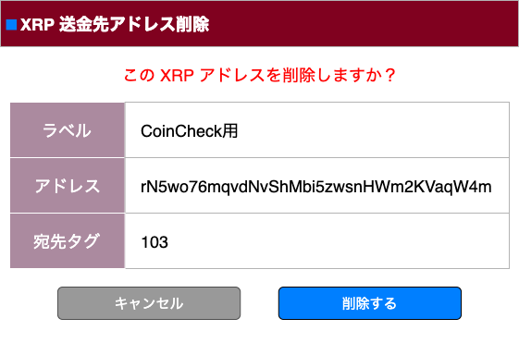
■送金先アドレス削除ダイアログ
 | １）画面イメージ

 |  |  |  |  |  |  | 完了ダイアログ
XRPアドレス削除完了

XRPアドレスを削除しました。

 | 2）項目リスト
 | № | 項目名 | タイプ | 項目説明 | 必須 | デフォルト値 |  | 備考
 | 1 | メッセージ | ラベル | メッセージ領域 |  | この XXX アドレスを削除しますか？ |  | ・選択された通貨名称をXXXの箇所に追加して赤色表示する
 | 2 | 項目見出し1 | ラベル | 項目見出し |  | 宛先名
 | 4 | 宛先名 | ラベル | 登録された宛先名を表示
 | 3 | 項目見出し2 | ラベル | 仮想通貨を選択 |  | アドレス
 | 5 | 送金先アドレス | ラベル | 登録された送金先アドレスを表示
 | 3 | 項目見出し3 | ラベル | 仮想通貨を選択 |  | 宛先タグ |  | ・XRPの時のみ表示
 | 8 | 宛先タグ | ラベル | 宛先タグを表示 |  |  |  | ・XRPの時のみ表示
 | 9 | キャンセルボタン | ボタン | 本画面を閉じる |  | キャンセル |  | ・ボタン押下時、画面を閉じる
 | 10 | 削除するボタン | ボタン | 送金先アドレスを削除する |  | 削除する |  | ・ボタン押下時、送金先アドレス削除を行う。
 |  |  |  |  |  |  |  | ※削除完了後に完了ダイアログを表示

